Sheet2
FORMULARIO DE INVENTARIO DE EQUIPOS ADQUIRIDOS POR EL MESCYT
OBLIGATORIO |  |  |  |  |  |  | Cpdogo Proyecto. cod. 2024-2-3B6-0795

INSTITUCIÓN EDUCACION SUPERIOR / CENTRO DE INVESTIGACIÓN | NOMBRE DEL EQUIPO | TIPO DE EQUIPO Y FUNCIONAMIENTO | NÚMERO DE SERIE | NOMBRE DEL PROYECTO QUE ADQUIRIÓ EL EQUIPO | UBICACIÓN DEL EQUIPO (Lugar Específico) | FUNCIONAMIENTO | EQUIPO APTO PARA BRINDAR SERVICIO A OTRA INSTITUCIÓN | FOTO
UNPHU | Laptop HP Probook 15 pulgadas | Laptop / Procesamiento y gestión de información | 5CD53422X0 | Desarrollo de Tecnología de Fabricación de Tabletas de Doble Capa de Liberación Controlada de Principios Activos Mediante la Bioimpresión 3d para la Dosificación Personalizada a Pacientes Diabéticos con Factores de Riesgo Cardiovascular (DOSPER) | Laboratorio Ciencias Basicas | Equipo funcionando normal | Sí | 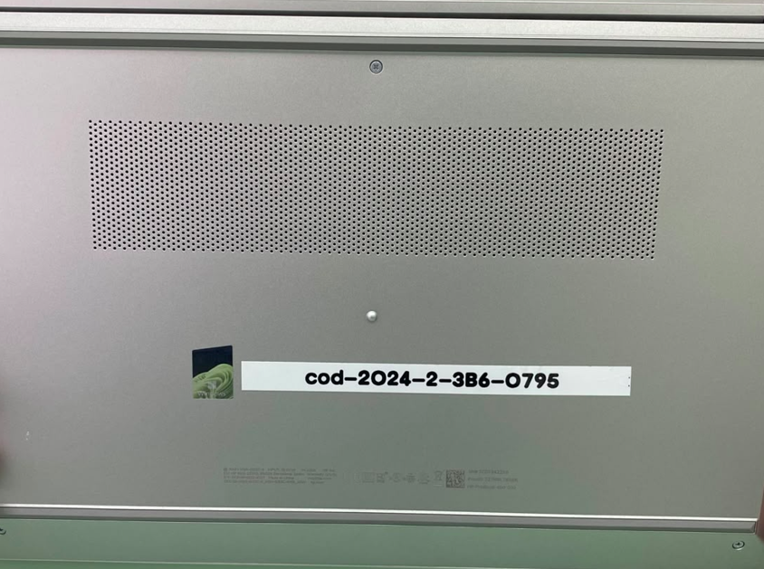
UNPHU | Natura Convetion OVEN (Horno Secado) | Horno de secado / Calentamiento y deshidratación | J3144105 | Desarrollo de Tecnología de Fabricación de Tabletas de Doble Capa de Liberación Controlada de Principios Activos Mediante la Bioimpresión 3d para la Dosificación Personalizada a Pacientes Diabéticos con Factores de Riesgo Cardiovascular (DOSPER) | Laboratorio Ciencias Basicas | Equipo funcionando normal | Sí | 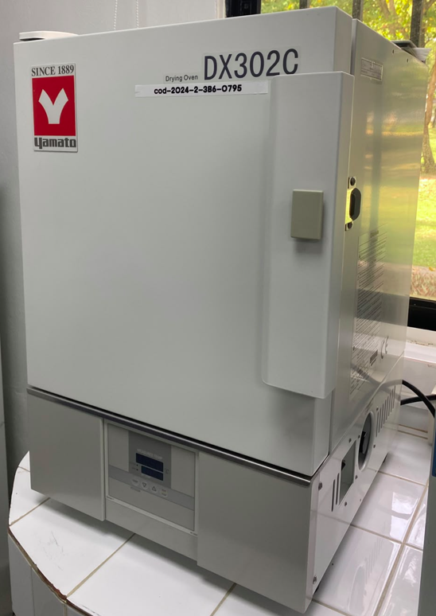
UNPHU | Desintegrador de tabletas | Desintegrador / Evaluación de desintegración de tabletas | 0526062739 | Desarrollo de Tecnología de Fabricación de Tabletas de Doble Capa de Liberación Controlada de Principios Activos Mediante la Bioimpresión 3d para la Dosificación Personalizada a Pacientes Diabéticos con Factores de Riesgo Cardiovascular (DOSPER) | Laboratorio Ciencias Basicas | Equipo funcionando normal | Sí | 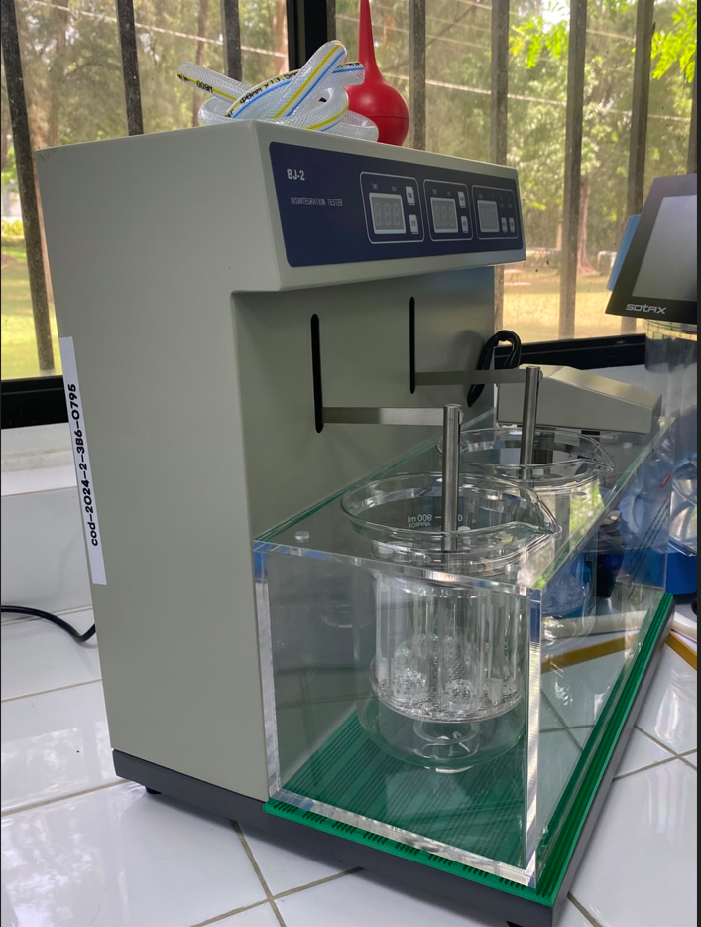
UNPHU | Durometreo P/ Pastillas | Durómetro / Medición de dureza de tabletas | 502605295 | Desarrollo de Tecnología de Fabricación de Tabletas de Doble Capa de Liberación Controlada de Principios Activos Mediante la Bioimpresión 3d para la Dosificación Personalizada a Pacientes Diabéticos con Factores de Riesgo Cardiovascular (DOSPER) | Laboratorio Ciencias Basicas | Equipo funcionando normal | Sí | 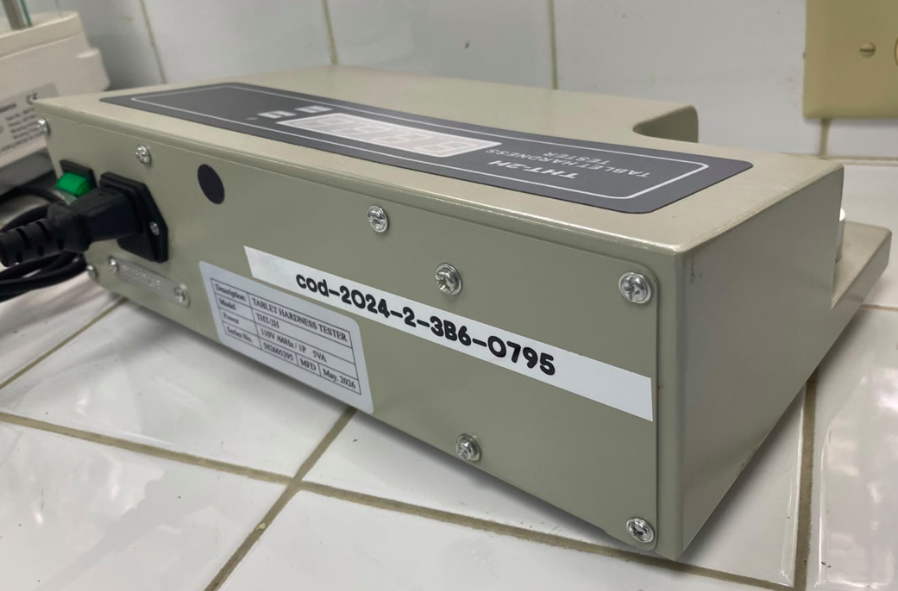
UNPHU | Bioimpresora 3D | Bioimpresora / Impresión 3D de biomateriales | 01202410140013 | Desarrollo de Tecnología de Fabricación de Tabletas de Doble Capa de Liberación Controlada de Principios Activos Mediante la Bioimpresión 3d para la Dosificación Personalizada a Pacientes Diabéticos con Factores de Riesgo Cardiovascular (DOSPER) | Laboratorio Ciencias Basicas | Equipo funcionando normal | Sí | 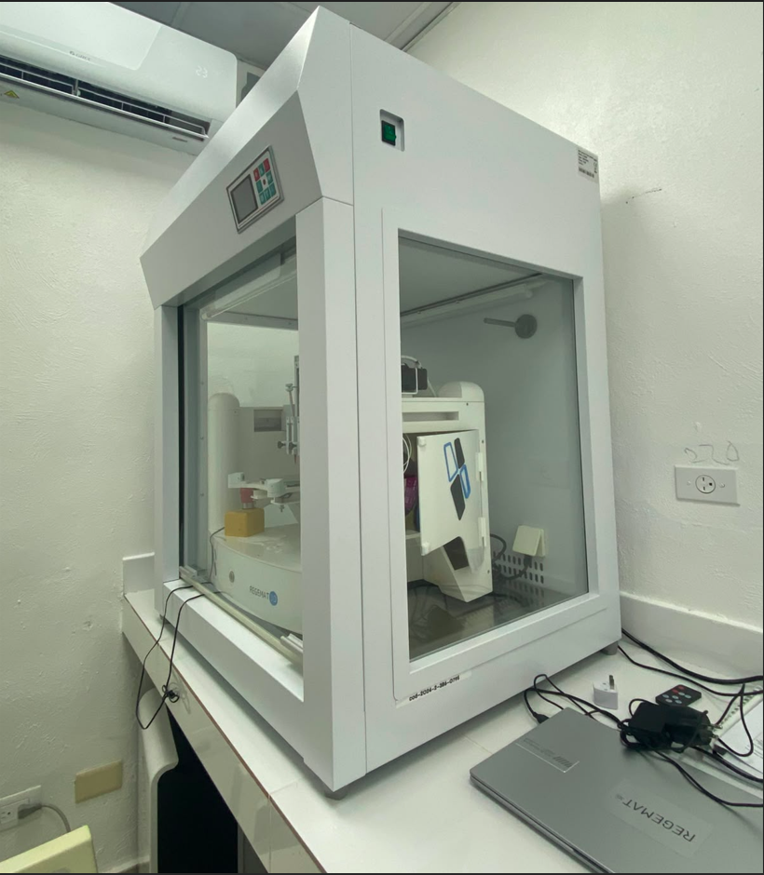
UNPHU | Aire Acondicionado 12 BTU | Aire acondicionado / Climatización y control térmico | 63249919528 | Desarrollo de Tecnología de Fabricación de Tabletas de Doble Capa de Liberación Controlada de Principios Activos Mediante la Bioimpresión 3d para la Dosificación Personalizada a Pacientes Diabéticos con Factores de Riesgo Cardiovascular (DOSPER) | Laboratorio Ciencias Basicas | Equipo funcionando normal | Sí | 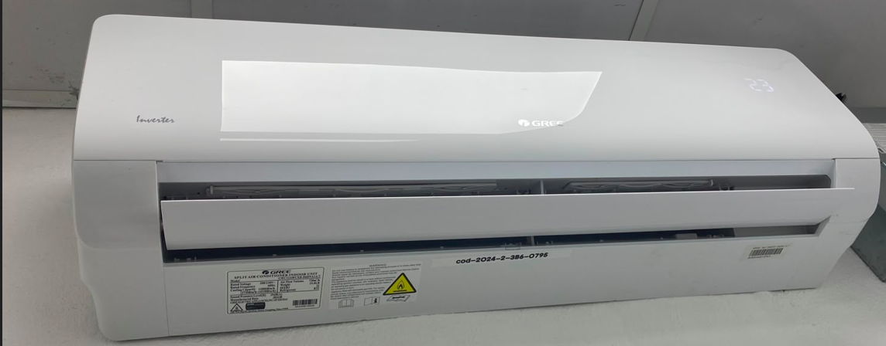
UNPHU | DISOLUTOR | Equipo farmacéutico /Ensayo de disolución | ITEM-15160-02 | Desarrollo de Tecnología de Fabricación de Tabletas de Doble Capa de Liberación Controlada de Principios Activos Mediante la Bioimpresión 3d para la Dosificación Personalizada a Pacientes Diabéticos con Factores de Riesgo Cardiovascular (DOSPER) | Laboratorio Ciencias Basicas | Equipo funcionando normal | Sí | 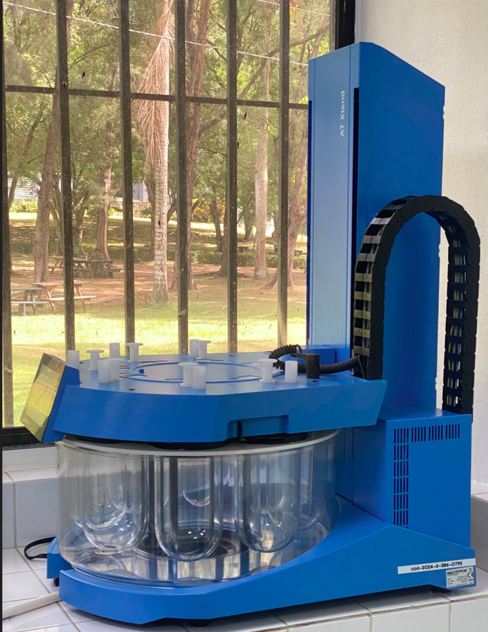

Equipo funcionando normal | Sí
Equipo dañado | No
Equipo en mantenimiento
Equipo en fuera de servicio

